ログアウト画面
画面設計書 | システム名 |  | グループ名 |  | 作成日 | 担当 | 承認印
 | TaskMan |  | デジカレ |  | 2026-06-17 | 清山

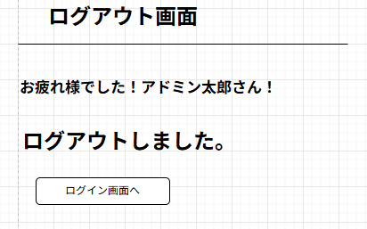
画面名称 | ログアウト画面
画面レイアウト
①

②

フォーム定義
action | login.jsp |  |  |  |  | method | POST
識別ID | ラベル | type | name | value | 備考
① | ユーザ名 | - | - | userName | ログアウトしたユーザ名を表示する
② | ログイン画面へ | submit | - | ログイン画面へ | ログイン画面へ遷移するためのボタン

